제품정보
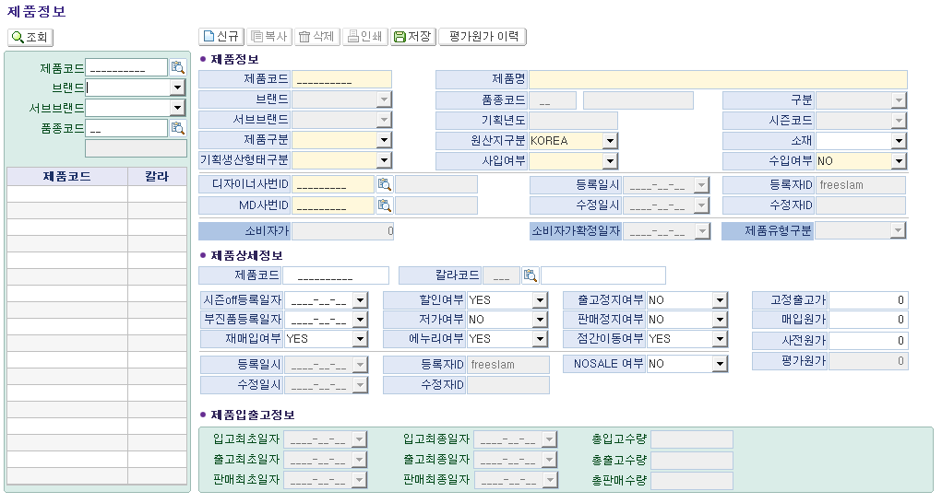
■ 상품코드 기준정보 현황 인터뷰 (화면명 : 제품정보)
※ 인터뷰 목적 :
① 현재 패션관리시스템 제품정보 화면의 각 필드별 실제 사용 여부를 부서 단위로 확인
② 입력 목적 파악 : '업무상 반드시 필요' vs '관례적으로 입력하는 항목' 구분
③ 차세대 시스템 전환 시 추가·삭제·변경이 필요한 항목 발굴

* 드롭다운 선택 : 【사용여부】 Y=사용 / N=미사용 / △=가끔 【필요도】 필수 / 권고 / 선택 / 불필요
* 입력 목적(업무 활용 내용) 예시 : 판매분석 시 구분자 활용 등
* 미사용 시 업무 영향 예시 : 업무 영향은 없지만 소싱과 관련 있음 등
No. | 필드명 | 섹션/탭 | 사용여부 (Y/N/△) | 필요도 (필수/권고/선택/불필요) | 우선순위 (상/중/하) | 입력 목적 (업무 활용 내용) | 미사용 시 업무 영향 | 개선의견 / 추가 요청사항 | 비고
1 | 제품코드 | 제품 기본 식별
2 | 제품명 | 제품 기본 식별
3 | 브랜드 | 제품 기본 식별 | 자동입력
4 | 서브브랜드 | 제품 기본 식별 | 자동입력
5 | 품종코드 | 제품 기본 식별 | 자동입력
6 | 구분 | 제품 기본 식별 | 자동입력
7 | 기획년도 | 제품 기본 식별 | 자동입력
8 | 시즌코드 | 제품 기본 식별 | 자동입력
9 | 제품구분 | 제품 분류 체계
10 | 기획생산형태구분 | 제품 분류 체계
11 | 제품유형구분 | 제품 분류 체계
12 | 원산지구분 | 원산지·소재·수입
13 | 소재 | 원산지·소재·수입
14 | 수입여부 | 원산지·소재·수입
15 | 사입여부 | 원산지·소재·수입
16 | 디자이너사번ID | 담당자 정보
17 | MD사번ID | 담당자 정보
18 | 등록일시 | 시스템·날짜 메타 | 자동입력
19 | 등록자ID | 시스템·날짜 메타 | 자동입력
20 | 수정일시 | 시스템·날짜 메타 | 자동입력
21 | 수정자ID | 시스템·날짜 메타 | 자동입력
22 | 소비자가 | 시스템·날짜 메타 | 자동입력
23 | 소비자가확정일자 | 시스템·날짜 메타 | 자동입력
24 | 칼라코드 | 제품 상세정보
25 | 시즌off등록일자 | 제품 상세정보
26 | 부진품등록일자 | 제품 상세정보
27 | 재매입여부 | 제품 상세정보
28 | 할인여부 | 제품 상세정보
29 | 저가여부 | 제품 상세정보
30 | 에누리여부 | 제품 상세정보
31 | 출고정지여부 | 제품 상세정보
32 | 판매정지여부 | 제품 상세정보
33 | 점간이동여부 | 제품 상세정보
34 | NOSALE여부 | 제품 상세정보
35 | 고정출고가 | 제품 상세정보
36 | 매입원가 | 제품 상세정보
37 | 사전원가 | 제품 상세정보
38 | 평가원가 | 제품 상세정보
39 | 입고최초일자 | 제품 입출고 정보 | 자동입력
40 | 입고최종일자 | 제품 입출고 정보 | 자동입력
41 | 출고최초일자 | 제품 입출고 정보 | 자동입력
42 | 출고최종일자 | 제품 입출고 정보 | 자동입력
43 | 판매최초일자 | 제품 입출고 정보 | 자동입력
44 | 판매최종일자 | 제품 입출고 정보 | 자동입력
45 | 총입고수량 | 제품 입출고 정보 | 자동입력
46 | 총출고수량 | 제품 입출고 정보 | 자동입력
47 | 총판매수량 | 제품 입출고 정보 | 자동입력
▶ [추가 요청 항목] — 차세대 시스템에 새로 필요한 필드를 아래에 직접 기입해 주시면 됩니다
No. | 신규 필드명(안) | 섹션/탭 | 필요 이유 | 입력 방식 |  | 연동 시스템 | 우선순위 | 비고 | 비고
1 | 제품속성 | ex)작업시지등록 | 상품 세부분석 | 입력
2
3
4
5
6
7

작업지시등록
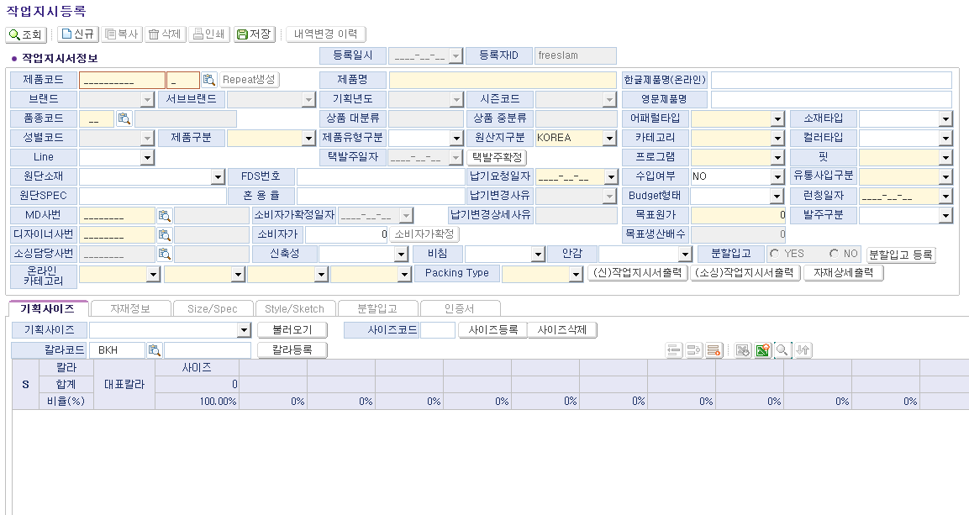
■ 상품코드 기준정보 현황 인터뷰 (화면명 : 작업지시등록)
※ 인터뷰 목적 :
① 현재 패션관리시스템 작업시지등록 화면의 각 필드별 실제 사용 여부를 부서 단위로 확인
② 입력 목적 파악 : '업무상 반드시 필요' vs '관례적으로 입력하는 항목' 구분
③ 차세대 시스템 전환 시 추가·삭제·변경이 필요한 항목 발굴

* 드롭다운 선택 : 【사용여부】 Y=사용 / N=미사용 / △=가끔 【필요도】 필수 / 권고 / 선택 / 불필요
* 입력 목적(업무 활용 내용) 예시 : 판매분석 시 구분자 활용 등
* 미사용 시 업무 영향 예시 : 업무 영향은 없지만 소싱과 관련 있음 등
No. | 필드명 | 섹션/탭 | 사용여부 (Y/N/△) | 필요도 (필수/권고/선택/불필요) | 우선순위 (상/중/하) | 입력 목적 (업무 활용 내용) | 미사용 시 업무 영향 | 개선의견 / 추가 요청사항 | 비고
1 | 제품코드 | 작업지시 기본정보 | Y | 필수 | 상 |  |  | 해당 품번이 어느 차순까지 있는지 확인 가능한 필드 설치가 가능할지 문의 드립니다.
2 | 제품명 | 작업지시 기본정보 | Y | 필수 | 상
3 | 한글제품명(온라인) | 작업지시 기본정보 | Y | 필수 | 상
4 | 영문제품명 | 작업지시 기본정보 | Y | 필수 | 상 |  |  | 상품명 체계표에 국문=>영문 변환 엑셀 파일이 있는데, 해당 파일을 전산에 반영해서 영문명이 자동으로 끌려올 수 있게 반영 가능할지 문의 드립니다.
5 | 브랜드 | 작업지시 기본정보 | 자동입력
6 | 서브브랜드 | 작업지시 기본정보 | 자동입력
7 | 기획년도 | 작업지시 기본정보 | 자동입력
8 | 시즌코드 | 작업지시 기본정보 | 자동입력
9 | 품종코드 | 작업지시 기본정보 | 자동입력
10 | 상품 대분류 | 작업지시 기본정보 | 자동입력
11 | 상품 중분류 | 작업지시 기본정보 | 자동입력
12 | 어패럴타입 | 작업지시 기본정보 | Y | 필수 | 상 | BW 데이터 연동 시 필요
13 | 소재타입 | 작업지시 기본정보 | Y
14 | 성별코드 | 작업지시 기본정보 | 자동입력
15 | 제품구분 | 작업지시 기본정보 | 자동입력
16 | 제품유형구분 | 작업지시 기본정보 | Y
17 | 카테고리 | 작업지시 기본정보 | Y | 필수 | 상 | BW 데이터 연동 시 필요 |  | 실제 사업부 구분 카테고리와 내용 다름, 카테고리 하이어라키 변화필요
18 | 컬러타입 | 작업지시 기본정보 | Y | 권고 | 중 |  |  | 제라분 데이터와 연동되지 않아 입력은 하지만 활용은 하지 않음
19 | Line | 작업지시 기본정보 | N
20 | 원산지구분 | 작업지시 기본정보 | △ |  |  |  | 소싱팀 기입
21 | 프로그램 | 작업지시 기본정보 | Y | 필수 | 상 | BW 데이터 연동 시 필요 |  | 실제 사업부 구분 프로그램 내용 다름, 프로그램 하이어라키 변화필요
22 | 핏 | 작업지시 기본정보 | Y | 필수 | 상 |  |  | 최신 핏 업데이트 되어있지 않아 사용하지 않으나 필요, 핏 하이어라키 변화 필요
23 | Repeat생성 | 작업지시 기본정보 | Y | 필수 | 상
24 | 택발주일자 | 생산 일정·수량 | 자동입력 |  |  |  | 소싱팀 기입
25 | 납기요청일자 | 생산 일정·수량 | Y | 필수 | 상
26 | 수입여부 | 생산 일정·수량 | N | 불필요 | 중 |  | 소싱팀 기입
27 | 유통사업구분 | 생산 일정·수량 | N | 필수 | 중
28 | 납기변경사유 | 생산 일정·수량 | Y | 필수 | 상 |  |  | 변경 시 기입은 진행하나 현황 확인 불가능
29 | 납기변경상세사유 | 생산 일정·수량 | Y | 필수 | 상 |  |  | 변경 시 기입은 진행하나 현황 확인 불가능
30 | Budget형태 | 생산 일정·수량 | Y | 권고 | 중 |  |  | 사용하면 좋을 것 같으나 현재는 버짓 변경이 잦아 사용하지 X
31 | 런칭일자 | 생산 일정·수량 | Y | 필수 | 상 |  |  | 납기요청일 +7일로 자동 입력되나 변경 가능
32 | 발주구분 | 생산 일정·수량 | Y | 권고 | 중 |  |  | 기입은 진행하나 현황 확인이 불가능하여 크게 사용하지 않음
33 | 목표원가 | 생산 일정·수량 | Y | 필수 | 상 |  |  | 목표원가이나 실제로 예상사전원가 기입
34 | 목표생산배수 | 생산 일정·수량 | Y | 필수 | 상 |  | 자동계산
35 | 소비자가 | 생산 일정·수량 | Y | 필수 | 상
36 | 소비자가확정일자 | 생산 일정·수량 | Y | 필수 | 상
37 | 소비자가확정 | 생산 일정·수량 | Y | 필수 | 상
38 | Packing Type | 생산 일정·수량 | Y | 필수 | 상
39 | 분할입고여부 | 생산 일정·수량 | Y | 필수 | 상
40 | FDS번호 | 원단·소재 정보 | Y | 필수 | 상 |  | 디자인실 기입
41 | 원단소재 | 원단·소재 정보 | Y | 필수 | 상 |  | 디자인실 기입
42 | 원단SPEC | 원단·소재 정보 | Y | 필수 | 상 |  | 디자인실 기입
43 | 혼용률 | 원단·소재 정보 | Y | 필수 | 상 |  | 디자인실 기입
44 | MD사번 | 작업지시 기본정보 | Y | 필수 | 상
45 | 디자이너사번 | 작업지시 기본정보 | Y | 필수 | 상
46 | 소싱담당사번 | 작업지시 기본정보 | N | 필수 | 상 |  |  | 현재는 사용하지 않으나 필요
47 | 신축성 | 원단·소재 정보 | Y | 필수 | 상 | 온라인 정보 연동
48 | 비침 | 원단·소재 정보 | Y | 필수 | 상 | 온라인 정보 연동
49 | 안감 | 원단·소재 정보 | Y | 필수 | 상 | 온라인 정보 연동
50 | 온라인카테고리 대 | 온라인 카테고리 | Y | 필수 | 상 | 온라인 정보 연동 |  | 실제 사업부 구분 프로그램 내용 다름, 프로그램 하이어라키 변화필요
51 | 온라인카테고리 중 | 온라인 카테고리 | Y | 필수 | 상 | 온라인 정보 연동 |  | 실제 사업부 구분 프로그램 내용 다름, 프로그램 하이어라키 변화필요
52 | 온라인카테고리 소 | 온라인 카테고리 | Y | 필수 | 상 | 온라인 정보 연동 |  | 실제 사업부 구분 프로그램 내용 다름, 프로그램 하이어라키 변화필요
53 | 온라인카테고리 세 | 온라인 카테고리 | Y | 필수 | 상 | 온라인 정보 연동 |  | 실제 사업부 구분 프로그램 내용 다름, 프로그램 하이어라키 변화필요
54 | 기획사이즈 | 기획사이즈 (탭) | Y | 필수 | 상 |  |  | 상의 사이즈 코드 S/M/L 알파벳으로 전환 필요 (현재 85/90/95 전산 입력 후 소싱에서 수기로 S/M/L 변경하여 발주 진행 중)
55 | 칼라코드 | 기획사이즈 (탭) | Y | 필수 | 상
56 | 칼라명 | 기획사이즈 (탭) | Y | 필수 | 상
57 | 대표칼라 | 기획사이즈 (탭) | N | 권고 | 중
58 | 사이즈별 수량 | 기획사이즈 (탭) | Y | 필수 | 상
59 | 합계 수량 | 기획사이즈 (탭) | Y | 필수 | 상 | 자동계산
60 | 사용부위 | Size/Spec (탭) | Y | 필수 | 상 |  | 디자인실 기입
61 | 사용부위(영문) | Size/Spec (탭) | Y | 필수 | 상 |  | 디자인실 기입
62 | 부위 설명 | Size/Spec (탭) | Y | 필수 | 상 |  | 디자인실 기입
63 | 사이즈별 치수 | Size/Spec (탭) | Y | 필수 | 상 |  | 디자인실 기입
64 | 특이사항 | Style/Sketch (탭) | Y | 필수 | 상 |  | 디자인실 기입
65 | 지시서출력 | Style/Sketch (탭) | Y | 필수 | 상 |  | 디자인실 기입
66 | 상세출력 | Style/Sketch (탭) | Y | 필수 | 상 |  | 디자인실 기입
67 | 분할차수 | 분할입고 (탭) | Y | 필수 | 상 |  |  | 브랜드기획팀 아소트 엑셀 파일을 수기로 입력 중, 브기팀에서 자동 입력하여 연동 기능 요망
68 | 수량 | 분할입고 (탭) | Y | 필수 | 상 |  |  | 브랜드기획팀 아소트 엑셀 파일을 수기로 입력 중, 브기팀에서 자동 입력하여 연동 기능 요망
69 | 분할입고요청일 | 분할입고 (탭) | Y | 필수 | 상
70 | 입고비율(%) | 분할입고 (탭) | Y | 필수 | 상
71 | 칼라별 사이즈 수량 | 분할입고 (탭) | Y | 필수 | 상 |  |  | 브랜드기획팀 아소트 엑셀 파일을 수기로 입력 중, 브기팀에서 자동 입력하여 연동 기능 요망
▶ [추가 요청 항목] — 차세대 시스템에 새로 필요한 필드를 아래에 직접 기입해 주시면 됩니다
No. | 신규 필드명(안) | 섹션/탭 | 필요 이유 | 입력 방식 |  | 연동 시스템 | 우선순위 | 비고 | 비고
1 | 분할입고계획 | 작업지시서 분할입고 | 브랜드 기획팀 전달용 | 입력 |  | 분할입고상세 |  | MD→브기팀에 분할 계획 공유 ▶ 브기→MD 최종 컬러/사이즈별 세부 분할 정보 공유 프로세스 전산화 필요
2 | 하이어라키 관리 페이지 |  |  |  |  |  |  | 카테고리 / 프로그램 / 핏 하이어라키 관리하는 페이지 필요
3
4
5
6
7

